Exercício (Sem indução)
Aerogeradores - Teoria do Elemento de Pá (W. Froude) - não incorpora efeitos das velocidades induzidas

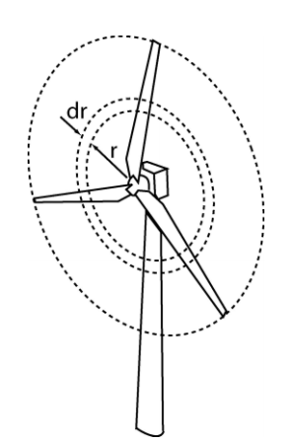
 |  |  |  |  |  |  |  |  |  |  |  |  |  | Dados
 |  |  |  |  |  |  |  |  |  |  |  |  |  | Dp |  | 7.00 |  |  | m
 |  |  |  |  |  |  |  |  |  |  |  |  |  | DB (10%Dp) |  | 0.70 |  |  | m
 |  |  |  |  |  |  |  |  |  |  |  |  |  | Passo Médio (θ) |  | 15.00 |  |  | grau
 |  |  |  |  |  |  |  |  |  |  |  |  |  | Corda Média (c/D) |  | 0.20 |  |  | m
 |  |  |  |  |  |  |  |  |  |  |  |  |  | Nº de pás (B) |  | 6
 |  |  |  |  |  |  |  |  |  |  |  |  |  | n |  | 0.83 |  |  | rps
 |  |  |  |  |  |  |  |  |  |  |  |  |  | Vel. Incidente |  | 4.00 |  |  | m/s
 |  |  |  |  |  |  |  |  |  |  |  |  |  | N |  | 50.00 |  |  | rpm
 |  |  |  |  | Empuxo | 61.075 | kN |  |  |  |  |  |  | dr |  | 0.29 |  |  | m
 |  |  |  |  | Torque | 38.354 | kN.m |  |  |  |  |  |  | Massa Específica |  | 1000.000 |  |  | kg/m³
 |  |  |  |  | Potência | 97.917 | kW |  |  |  |  |  |  | Raio do Bosso |  | 0.350 |  |  | m
 |  |  |  |  | Coef. Pot. | 0.080

Seção | r (m) | dr (m) | VR(m/s) | Passo(rad) | β(rad) | Passo (grau) | Twist (rad) | Twist (graus) | teta (rad) | teta (grau) | α(rad) | α(grau) | corda (m) | CL | CD | dL (N) | dD (N) | dT (kN) | dQ (kN.m) | dPot (kW)
1 (bosso) | 0.350 | 0.29 | 4.40 | 0.262 | 1.141 | 15.000 | 0 | 0 | 0.262 | 15.000 | 0.879 | 50.385 | 0.20 | 0.442 | 0.807 | 459.45573171 | 406.680 | 0.561 | 0.013 | 0.066751389838
2 | 0.636 | 0.29 | 5.21 | 0.262 | 0.876 | 15.000 | 0 | 0 | 0.262 | 15.000 | 0.614 | 35.206 | 0.20 | 0.592 | 0.524 | 706.39129798 | 343.619 | 0.716 | 0.059 | 0.30898647709
3 | 0.923 | 0.29 | 6.27 | 0.262 | 0.692 | 15.000 | 0 | 0 | 0.262 | 15.000 | 0.430 | 24.622 | 0.20 | 0.627 | 0.305 | 706.39129798 | 343.619 | 0.763 | 0.171 | 0.066751389838
4 | 1.209 | 0.29 | 7.49 | 0.262 | 0.563 | 15.000 | 0 | 0 | 0.262 | 15.000 | 0.302 | 17.286 | 0.20 | 0.815 | 0.175 | 1308.8036824 | 281.031 | 1.257 | 0.171 | 0.89767561651
5 | 1.495 | 0.29 | 8.79 | 0.262 | 0.472 | 15.000 | 0 | 0 | 0.262 | 15.000 | 0.210 | 12.060 | 0.20 | 0.948 | 0.052 | 2098.8030345 | 115.124 | 1.921 | 0.558 | 2.9217291296
6 | 1.782 | 0.29 | 10.15 | 0.262 | 0.405 | 15.000 | 0 | 0 | 0.262 | 15.000 | 0.143 | 8.207 | 0.20 | 0.888 | 0.0266 | 2620.2396958 | 78.489 | 2.439 | 1.275 | 6.673434146
7 | 2.068 | 0.29 | 11.54 | 0.262 | 0.354 | 15.000 | 0 | 0 | 0.262 | 15.000 | 0.092 | 5.273 | 0.20 | 0.777 | 0.0146 | 2965.2444852 | 55.718 | 2.801 | 1.711 | 8.9598984312
8 | 2.355 | 0.29 | 12.96 | 0.262 | 0.314 | 15.000 | 0 | 0 | 0.262 | 15.000 | 0.052 | 2.976 | 0.20 | 0.300 | 0.0116 | 1443.1759569 | 55.803 | 1.390 | 2.017 | 10.560217528
9 | 2.641 | 0.29 | 14.39 | 0.262 | 0.282 | 15.000 | 0 | 0 | 0.262 | 15.000 | 0.020 | 1.134 | 0.20 | 0.300 | 0.0116 | 1780.0978624 | 68.830 | 1.729 | 0.924 | 4.8365412564
10 | 2.927 | 0.29 | 15.84 | 0.262 | 0.255 | 15.000 | 0 | 0 | 0.262 | 15.000 | -0.007 | -0.373 | 0.20 | 0.050 | 0.0122 | 359.27462618 | 87.663 | 0.370 | 1.132 | 5.9256734066
11 | 3.214 | 0.29 | 17.30 | 0.262 | 0.233 | 15.000 | 0 | 0 | 0.262 | 15.000 | -0.028 | -1.628 | 0.20 | -0.210 | 0.0119 | -1798.8779486 | 101.936 | -1.727 | 0.017 | 0.09044394197
12 (tip) | 3.500 | 0.29 | 18.76 | 0.262 | 0.215 | 15.000 | 0 | 0 | 0.262 | 15.000 | -0.047 | -2.687 | 0.20 | -0.210 | 0.0119 | -2115.8420597 | 119.898 | -2.042 | -1.656 | -8.6691676317

soma 1 pá |  |  |  |  |  |  |  |  |  |  |  |  |  |  |  |  | por Pá | 10.179 | 6.392 | 32.639

Soma 3 pás |  |  |  |  |  |  |  |  |  |  |  |  |  |  |  |  | Rotor | 61.075 | 38.354 | 97.917

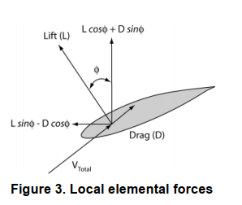
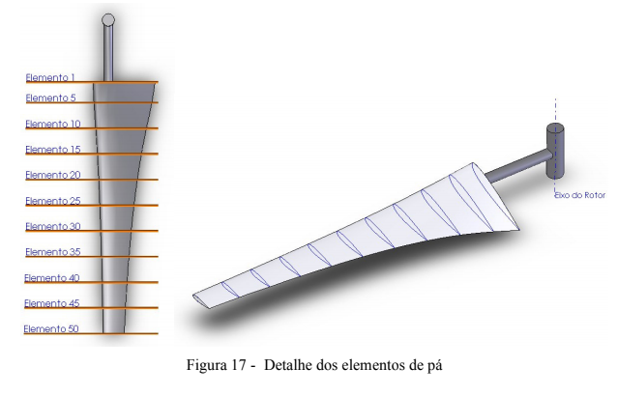

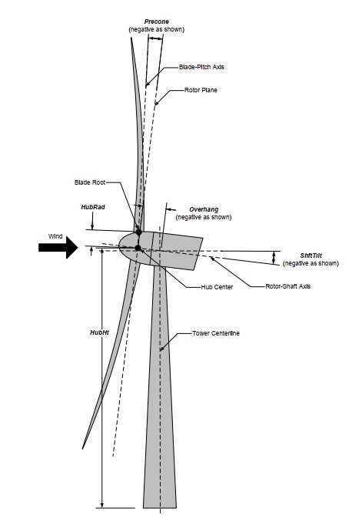

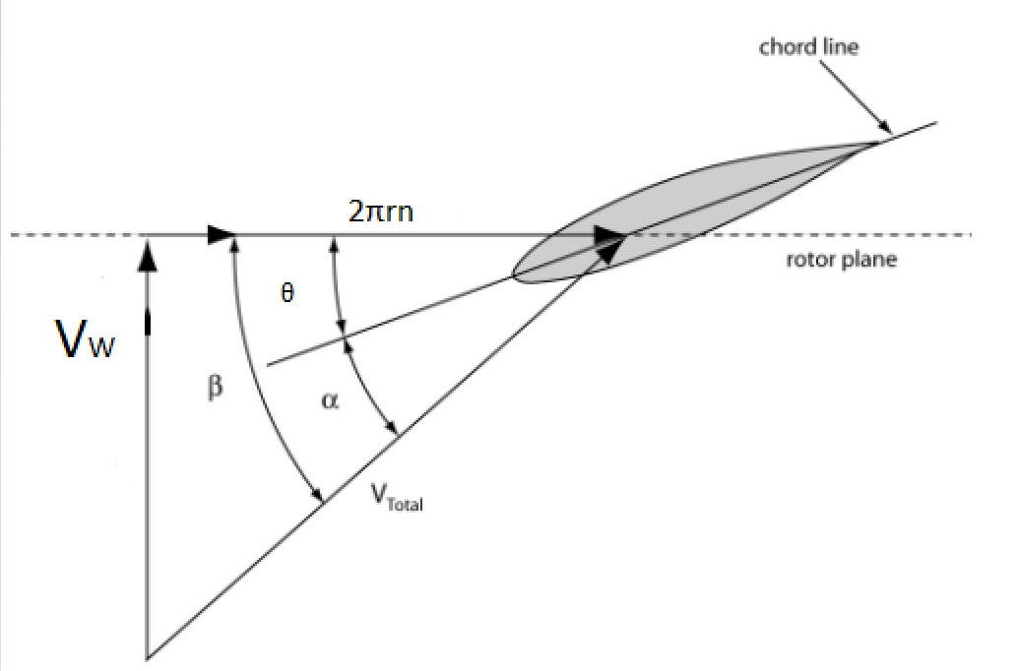
 | Coeficientes de Desempenho d-do Perfil (constante ao longo da Pá)

 | Alpha | Cl | Cd | Cm
 | (deg) | (-) | (-) | (-)
 | -180 | 0 | 0.1748 | 0,0000000+00
 | -170 | 2.3 | 0.2116 | 4,0000000-01
 | -160 | 0.46 | 0.3172 | 1,0180000-01
 | -150 | 0.494 | 0.4784 | 1,3330000-01
 | -140 | 0.51 | 0.6743 | 1,7270000-01
 | -130 | 0.486 | 0.8799 | 2,1320000-01
 | -120 | 0.415 | 1.0684 | 2,4980000-01
 | -110 | 0.302 | 1.2148 | 2,7790000-01
 | -100 | 0.159 | 1.2989 | 2,9330000-01
 | -90 | 0 | 1.308 | 2,9360000-01 |  | 0.486
 | -80 | -0.159 | 1.2989 | 2,9330000-01
 | -70 | -0.302 | 1.2148 | 2,7790000-01
 | -60 | -0.415 | 1.0684 | 2,4980000-01
 | -50 | -0.486 | 0.8799 | 2,1320000-01
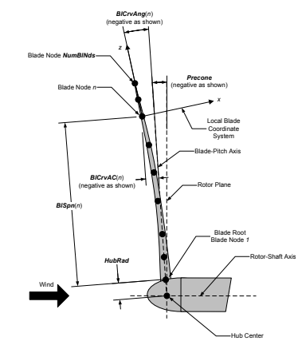
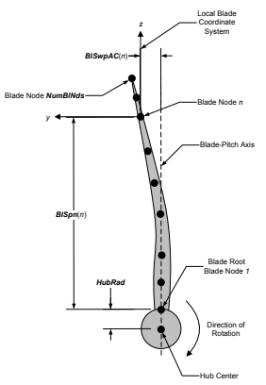
 | -40 | -0.51 | 0.6743 | 1,7270000-01
 | -30 | -0.494 | 0.4784 | 1,3330000-01
 | -21.1 | -0.56 | 0.3027 | 6,1200000-02
 | -19.1 | -0.67 | 0.3069 | 9,0400000-02
 | -17.1 | -0.79 | 0.1928 | 2,9300000-02
 | -15.2 | -0.84 | 0.0898 | -9,0000000-03
 | -13.2 | -0.7 | 0.0553 | -4,5000000-03
 | -11.1 | -0.63 | 0.039 | -4,4000000-03
 | -9.2 | -0.56 | 0.0233 | -5,1000000-03
 | -7.1 | -0.64 | 0.0131 | 1,80000000-03
 | -5.1 | -0.42 | 0.0134 | -2,1600000-02
 | -3.1 | -0.21 | 0.0119 | -2,8200000-02
 | -0.9 | 0.05 | 0.0122 | -3,4600000-02
 | 1 | 0.3 | 0.0116 | -4,0500000-02
 | 3 | 0.54 | 0.0144 | -4,5500000-02
 | 5.2 | 0.777 | 0.0146 | -5,0700000-02
 | 6.15 | 0.854 | 0.0154 | -4,5550000-02
 | 7.1 | 0.906 | 0.0162 | -4,0400000-02
 | 8.15 | 0.888 | 0.0266 | -3,6250000-02
 | 9.2 | 0.91 | 0.037 | -3,2100000-02
 | 10.3 | 0.927 | 0.045 | -2,8100000-02
 | 11.8 | 0.948 | 0.052 | -2,8400000-02
 | 12.2 | 0.957 | 0.067 | -3,2200000-02
 | 13.2 | 0.987 | 0.074 | -3,6100000-02
 | 14.3 | 1.009 | 0.089 | -3,6300000-02
 | 15.3 | 0.948 | 0.112 | -3,9300000-02
 | 16.1 | 0.918 | 0.123 | -3,9800000-02
 | 17.1 | 0.815 | 0.175 | -9,8300000-02
 | 18.1 | 0.7 | 0.257 | -1,2420000-01
 | 19.1 | 0.627 | 0.305 | -1,1550000-01
 | 25 | 0.528 | 0.454 | -1,8608486-01
 | 30 | 0.631 | 0.4784 | -2,4590000-01
 | 35 | 0.592 | 0.524 | -2,6360000-01
 | 40 | 0.554 | 0.554 | -2,8130000-01
 | 45 | 0.506 | 0.61 | -2,9735000-01
 | 50 | 0.442 | 0.807 | -3,1340000-01
 | 60 | 0.296 | 0.987 | -3,3880000-01
 | 70 | 0.193 | 1.172 | -3,5570000-01
 | 80 | 0.082 | 1.236 | -3,6300000-01
 | 90 | 0 | 1.249 | -3,6040000-01
 | 100 | -0.159 | 1.2989 | -3,6000000-01
 | 110 | -0.302 | 1.2148 | -3,4460000-01
 | 120 | -0.415 | 1.0684 | -3,1660000-01
 | 130 | -0.486 | 0.8799 | -2,8000000-01
 | 140 | -0.51 | 0.6743 | -2,3940000-01
 | 150 | -0.494 | 0.4784 | -2,0010000-01
 | 160 | -0.46 | 0.3172 | -1,6850000-01
 | 170 | -0.23 | 0.2116 | -5,0000000-01
 | 180 | 0 | 0.1748 | 0,0000000+00

